資料
進捗管理資料
NO | 日付 | 分類 | 内容
1 | 2018-06-16 | 仕様（画面） | 画面遷移図を基に画面仕様を決定
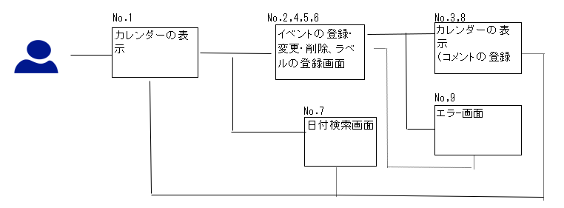

No.1
アプリ名
前月 2018年1月 次月
カレンダー※
コメント
・No.2,4,5,6,7の画面へ推移する
・週報、slackのサイトへ推移する

 |  |  | ※
1
2
□イベント
3
4

 |  |  | ☆選択した日付にコメントが存在する場合、画面下部に表示

No.2,4,5,6,7
※検討

